Eszközök leltára 2018. dec.
 | Oroszlány város fénydekorációs elemeinek leltára, 2018. december
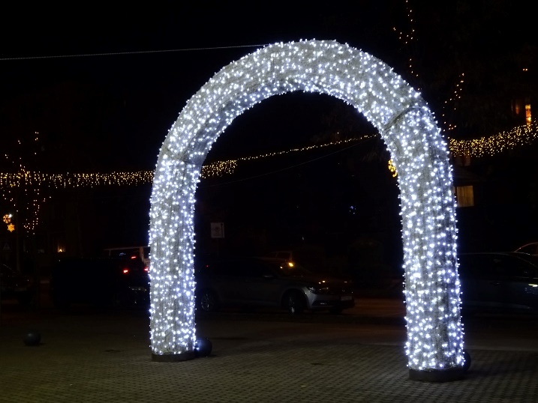
 | A 2014. évben meglévő fénydekorációs elemek

 | termék, jellemzője, teljesítménye, felszerelés helye | db
1. | Égősoros girland (normál foglalat, 25 W) átlós átfeszítés ~ 476 m hosszban (korábban a Rákóczi út fölött) | 17
2. | Fényfüzérek fák díszítésére | ~ 30
3. | Közepes méretű motívum (a polgármesteri hiatal előtetőjére) 2 db csillag (szélén), 2 db üstökös, 1 db hópehely (középen) | 0
4. | Feliratos átfeszítő elem "Boldog karácsonyt" | 1
5. | Feliratos átfeszítő elem szlovák felirattal, Alkotmány úton | 1
6. | Ábrás átfeszítő elem Rákóczi úton a Takács Imre utcánál | 1

7. | Ábrás átfeszítő elem Rákóczi úton a Haraszthegyi útnál | 1
8. | Ábrás átfeszítő elem Rákóczi úton a Havasi Márton utcánál | 1
9. | Kisméretű kandeláber motívum üstökös | 30
10. | Kisméretű kandeláber motívum hold | 4
11. | Kisméretű kandeláber motívum csengő | 4
12. | Kisméretű kandeláber motívum hópehely | 4
13. | Kisméretű kandeláber motívum csillag | 4 | 17. PL033 üstökös

 | A 2015. évben beszerzett elemek (Blachere)

 | termékkód, termék, jellemzője, teljesítménye, felszerelés helye | db
14. | HUL1-AVB-FK 3D Fénykapu 400x500, fehér kárpit, melegfehér led, Szent Borbála tér | 1 |  | 18. PL170 két-hópelyhes
15. | NLEDU51W Led fénykábel melegfehér, 50 m hosszú, Szent Borbála tér, árusító faházak | 2
16. | FL805W Sparklight 20 m-es led girland, Szent Borbála tér | 58
17. | PL033 Comète scintillante (üstökös) nagy kandeláber motívum, Rákóczi úton | 12
18. | PL170 Afolia double (két-hópelyhes) nagy kandeláber motívum, Rákóczi úton | 4
19. | PL125 Eclast neigeux (csillagos) nagy kandeláber motívum, Rákóczi úton | 10 | 19. PL 125 csillagos

 | A 2016. évben beszerzett elemek (Blachere)

 | termékkód, termék, jellemzője, teljesítménye, felszerelés helye | db
20. | ZPN127 LW, TRIO DE FLOCONS (három-hópelyhes) nagy kandeláber motívum, Led 180*90 cm, felújított | 37 |  | 20. ZPN127 LW három-hópelyhes
21. | Csúcsdísz karácsonyfára: 9421 motívum (90x90 cm, 40 W, 5 kg), új | 1

22. | FL508 R, fényfüzér karácsonyfára, 20 m, 200 ledszám -23W -piros- plusz 10 összekapcsolható elem, új | 10 | 21. 9421 (csúcsdísz)
23. | BIHU-GL W, 2D függeszték, meleg fehérben 5kg - 15W - 0.97 m, új | 20

 | Új LED-es átfeszítések kandeláberek között a Rákóczi úton (ferdén) | db
 | 40 készlet összeállításával a 24-25. sorszámú eszközökből (Somogyi Elektronic) |  |  | 23. BIHU-GL W függeszték

24. | Fényfüggöny, 4 m-es, KTF 200/WW, sorolható LED-es | 120
25. | Fényfüzér, 10 m-es, KTI 100/WW, sorolható LED-es | 80

 | Egy átfeszítés (készlet) összeállítása 5 db elemből, fényfüzérből, és fényfüggönyből:
 | Középen 3 db 4 m-es függöny (KTF 200/WW), kétoldalt 1-1 db 10 m-es füzér (KTI 100/WW)
 | A megtápláláshoz KTH 1 (1 m), vagy KTH 5 (5 m) hálózati csatlakozó kábel szükséges.

 | A 2017. évben beszerzett elemek (Somogyi, Blachere)

 | termékkód, termék, jellemzője, teljesítménye, felszerelés helye | db
26. | LED-es kültéri fényfüzér, 19 m, 200 színes LED (egybe szerelve) | 3
27. | Javítási anyagok, pótégők kandeláberdíszekbe, fénykapuhoz
 | LED PLATINIUM FÉNYKÁBEL 4W/M 30 LED/ MÉTER MELEG FEHÉR, NLEDU51W | 30
 | LED B22 Starflash® white blue, F722-L | 20 |  | 28. ZPF230-L
 | JOYLIGHT fényfüggöny hidegfehér led 2 x3 m, FL20C-B (fénykapuhoz) | 1
 | JOYLIGHT fényfüggöny hidegfehér led 2 x 5 m, FL25C-B (fénykapuhoz) | 1

 | A 2018. évben beszerzett elemek (Blachere) | db |  |  | 29. TL216-R

28. | ZPF230-L Ondule Sapin Led/FL nagy kandelábermotívum, 130 W, 14,5 kg, H 3,47 m, L 1,51 m a Takács Imre utcai és a Táncsics úti körforgalomban, a polgármesteri hivatal zászlótartóin | 13
29. | TL216-R Double Monteverdi átfeszítés 120 W 21 kg, H 0,87 m, L 6,00 m Rákóczi úton a Fürst S. kereszteződésben | 1
30. | 3D ezüst/arany karácsonyfa, XLOG1230-R Sapin Imperial, ø 1,91 m, H: 4,35 m a Takács Imre úton a körforgalomnál/sorházaknál | 1
31. | 3D gömb karácsonyfára TGL45e-L-R Sphere 50 cm led claires | 26
32. | PL033-R Comète scintillante (üstökös) nagy kandeláber motívum, Polgármesteri hivatal parkolójában | 5
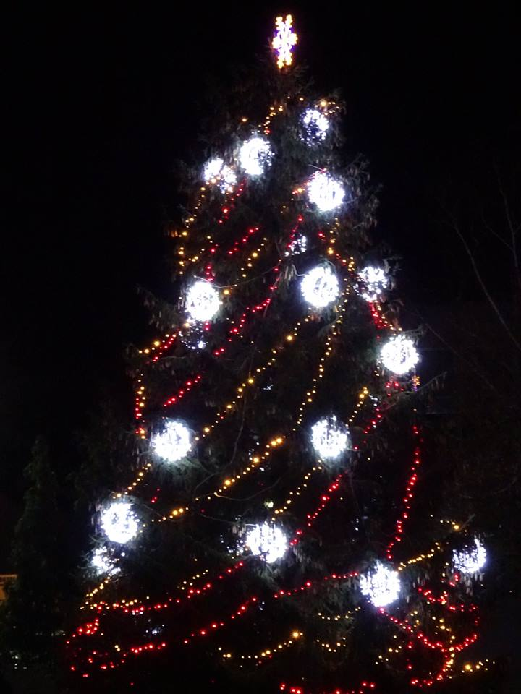

 |  | 31. TGL45e-L-R
 |  | 3D

 | 32. PL033 üstökös (mint a 17. sorsz.)

 |  |  | 30. XLOG1230-R
 | Karácsonyfa díszítés |  | 3D
 | 21., 22., 31. sorszámú eszközökkel
 | fotó 2018. december
 | 3D

